Sheet1
2a (summad)
 | kopeerimisega | indeksitega
10000000 | 54 | 1308
20000000 | 123 | 1715
30000000 | 150 | 2583
40000000 | 186 | 3924
50000000 | 260 | 5063
60000000 | 400 | 6880
70000000 | 400 | 6812
80000000 | 580 | 8130
90000000 | 434 | 14668
100000000 | 465 | 12384

2b (quicksort)
 | kopeerimisega | indeksitega
10000 | 184.40649984 | 174.3671
20000 | 675.57760002 | 549.42419985
30000 | 1042.5278 | 1557.0354001
40000 | 2048.1089 | 2585.1966001
50000 | 3162.6996 | 3600.1293
60000 | 4983.5670998 | 5687.7959999
70000 | 6751.8738001 | 7019.4902001
80000 | 9061.9241002 | 12521.2746

2c
 | arraylist | linkedlist | massiiv
2000000 | 15 | 0 | 92
4000000 | 32 | 0 | 177
6000000 | 50 | 0 | 132
8000000 | 80 | 0 | 314
10000000 | 72 | 0 | 212
12000000 | 101 | 0 | 283
14000000 | 102 | 0 | 503
16000000 | 110 | 0 | 335
18000000 | 128 | 0 | 508

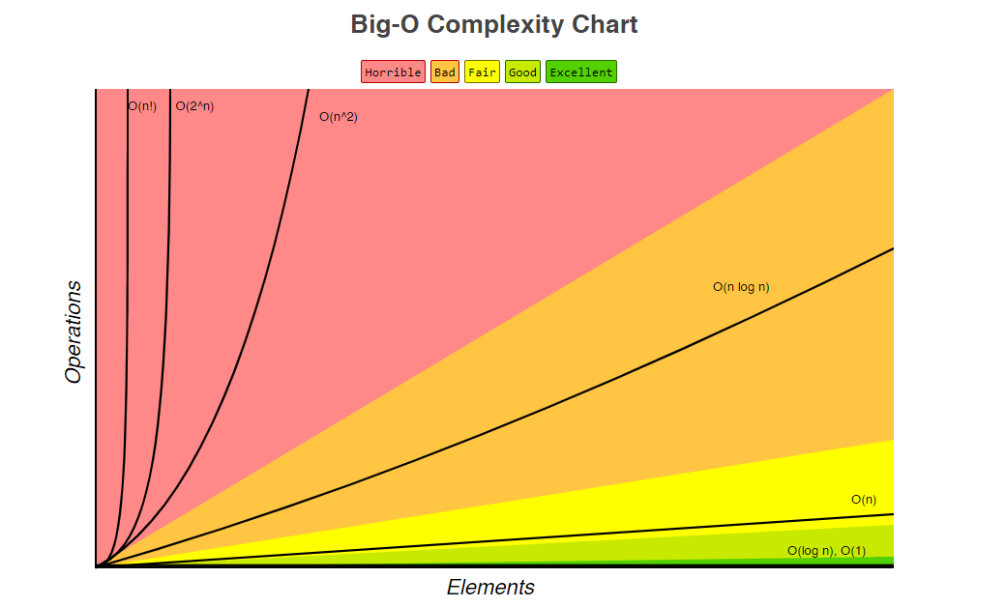
2d
 | hanoi
1 | 21
2 | 0
3 | 0
4 | 1
5 | 1
6 | 6
7 | 6
8 | 8
9 | 5
10 | 10
11 | 15
12 | 45
13 | 48
14 | 58
15 | 139
16 | 227
17 | 474
18 | 827
19 | 1699
20 | 3025
21 | 10001
22 | 26488

 | python | java
1 | 0.00089989043772 | 20
2 | 0.0013001263142 | 0
3 | 0.0015001278371 | 0
4 | 0.0010998919606 | 0
5 | 0.00170012936 | 0
6 | 0.0028000213206 | 0
7 | 0.0039997976273 | 0
8 | 0.0064000487328 | 0
9 | 0.010499963537 | 0
10 | 0.016000121832 | 0
11 | 0.025799963623 | 0
12 | 0.042600091547 | 0
13 | 0.074799871072 | 0
14 | 0.10199984536 | 0
15 | 0.16629998572 | 0
16 | 0.32679992728 | 0
17 | 0.42770011351 | 0
18 | 0.69450004958 | 0
19 | 1.7766000237 | 0
20 | 2.7157999575 | 0
21 | 5.0549998414 | 0
22 | 11.606000131 | 0
23 | 16.581700183 | 0
24 | 22.495200159 | 1
25 | 32.610299997 | 1
26 | 44.157800032 | 1
27 | 55.752099957 | 1
28 | 135.47720015 | 2
29 | 143.18330004 | 1
30 | 247.90750002 | 6
31 | 468.82180008 | 8
32 | 815.89600001 | 11
33 | 1999.2546998 | 16
34 | 3711.6276999 | 27
35 | 5256.0628999 | 38
36 | 10007.8532 | 49
37 | 13957.9427 | 88
38 | 22634.3882 | 138
39 | 32996.0755 | 211
40 | 42970.9827 | 399
41 |  | 505
42 |  | 1095
43 |  | 1315
44 |  | 2511
45 |  | 4312
46 |  | 7004
47 |  | 10804
48 |  | 20860
49 |  | 26455
50 |  | 40694
2e
 | python | java
1 | 0.00089989043772 | 20
2 | 0.0013001263142 | 0
3 | 0.0015001278371 | 0
4 | 0.0010998919606 | 0
5 | 0.00170012936 | 0
6 | 0.0028000213206 | 0
7 | 0.0039997976273 | 0
8 | 0.0064000487328 | 0
9 | 0.010499963537 | 0
10 | 0.016000121832 | 0
11 | 0.025799963623 | 0
12 | 0.042600091547 | 0
13 | 0.074799871072 | 0
14 | 0.10199984536 | 0
15 | 0.16629998572 | 0
16 | 0.32679992728 | 0
17 | 0.42770011351 | 0
18 | 0.69450004958 | 0
19 | 1.7766000237 | 0
20 | 2.7157999575 | 0
21 | 5.0549998414 | 0
22 | 11.606000131 | 0
23 | 16.581700183 | 0
24 | 22.495200159 | 1
25 | 32.610299997 | 1
26 | 44.157800032 | 1
27 | 55.752099957 | 1
28 | 135.47720015 | 2
29 | 143.18330004 | 1
30 | 247.90750002 | 6
31 | 468.82180008 | 8
32 | 815.89600001 | 11
33 | 1999.2546998 | 16
34 | 3711.6276999 | 27
35 | 5256.0628999 | 38
36 | 10007.8532 | 49
37 | 13957.9427 | 88
38 | 22634.3882 | 138
39 | 32996.0755 | 211
40 | 42970.9827 | 399
41 |  | 505
42 |  | 1095
43 |  | 1315
44 |  | 2511
45 |  | 4312
46 |  | 7004
47 |  | 10804
48 |  | 20860
49 |  | 26455
50 |  | 40694

